关系图
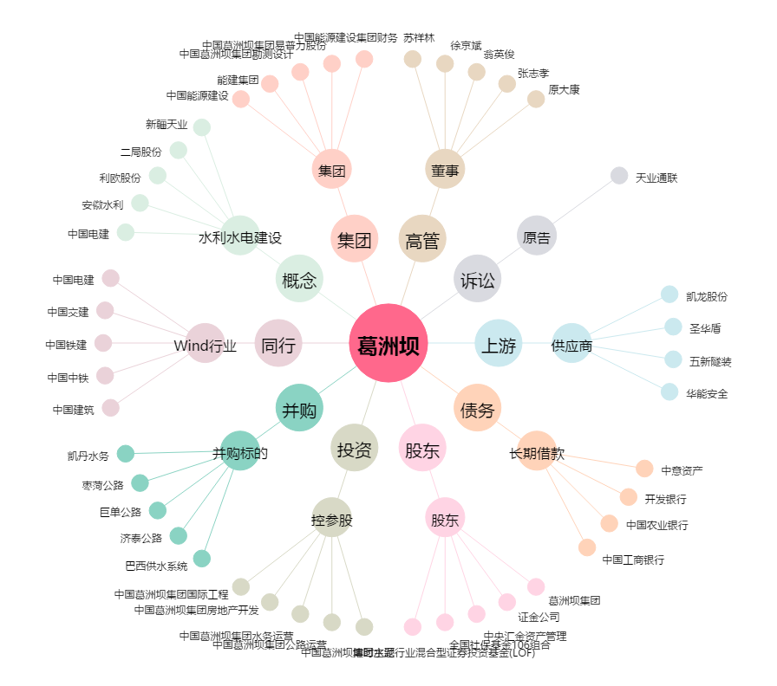
葛洲坝[600068.SH] - 关系概览图

